상품제안서
향기꽃면 기성 전통부채 | 상품코드: F26687

 |  |  |  |  |  |  | 02-412-0044 | www.easy1.co.kr
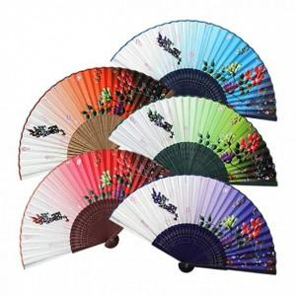

【상세/제작정보】 | 기본수량 미만 인쇄시 비용 추가. ※ 매듭 구매 시, 매듭 디자인(색상,모양 등)은 랜덤으로 발송되오니 참고 부탁드립니다.

【인쇄/포장옵션】 | 실크, 매듭 / 포장불가능

【공급단가】 | 수량 | 200~ | 500~ | 1,000~ | 3,000~ | 5,000~
*VAT별도 | 단가 | 3,750원 | 3,690원 | 3,600원 | 3,510원 | 3,450원

【상품 URL】 | https://dev.easy1.co.kr:443/src/goods_detail.php?gdno=26687

